Hoja1
Hipotenusa
a
b
c
α
β

Ángulo de la estructura(α): | 20.00 | grados
Ángulo de inclinación del sol(β): | 22.40 | grados
Largo del panel o páneles(Hipotenusa): | 4.00 | metros

Longitud de la sombra(c): | 3.32
Longitud a: | 3.759
Longitud b: | 1.368

El ángulo de inclinación se toma el más pequeño de las horas de más utilidad
El siguiente link es para conocer los ángulos de cada hora del día de la ubicación que se requiere
La fecha con mayor cantidad de sombra en el día, son los 21 de Diciembre
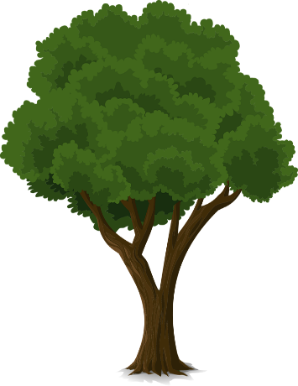
β
c
b
Las horas de mayor aprovechamiento del sol, es de las 11 a las 5 aproximadamente

Si se conoce una altura (b): | 2.4 | metros

Longitud de sombra (c): | 5.82 | metros

